表
西村誠司
組手テクニックセミナー in滋賀
糸東流・剛柔流
基本形 講習会

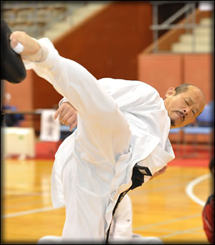
西村誠司
（財）全日本空手道連盟公認７段
空手道教室拳誠塾師範
元全日本空手道連盟ナショナルチームコーチ
第6回 全世界空手道選手権大会 70kg級優勝
第1回ワールドカップ世界選手権大会 70kg級優勝
フランス国際空手道選手権大会 優勝４回 全日本空手道選手権 優勝２回 準優勝１回
アジア太平洋空手道選手権大会 優勝４回
長男 西村 拳 選手
インターハイ 個人優勝
全国学生選手権 個人優勝
全日本空手道連盟 強化指定選手
講師
糸東流 北田 貴洋
正派糸東流空手道空会 島本支部 北田道場 師範
剛柔流 岩中 伸二
剛柔流日本空手道同志会空心塾 塾長
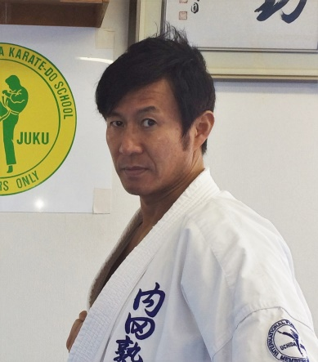

講習内容
全国少年少女空手道選手権に多くの選手を出場させる指導者による基本形講習
糸東流 平安初段、二段、三段、四段、五段
剛柔流 撃砕第一、第二

特別講師 内田順久
内田塾 塾長
第2回 GAIFS
ワールドゲームズ世界選手権大会75kg級 優勝
全日本選手権大会 史上最年少優勝 ３連覇 全日本学生個人選手権大会 史上初３連覇 アジア・太平洋選手権大会 ４連覇

西村誠司組手テクセミナー実行委員会
副委員長
早瀬 安三
剛柔流日本空手道同志会 会長
空心会空手道練武館 館長
6/2(土）９：００〜１１：３０（８：３0受付開始）
会場 滋賀県草津市立武道館
〒525-0063 滋賀県草津市南山田町683番地
受講料 \1.000-(午後セミナー受講者は無料）
委員長
里見 昭
熊本市空手道連盟 理事長

世界レベルの組手テクニックセミナー
第一部 体幹・筋力・瞬発力トレーニング
第二部 組手テクニック

6/2(土）１３：００〜１７：００（12：00受付開始）
会場 滋賀県草津市立武道館
〒525-0063 滋賀県草津市南山田町683番地
セミナー受講料 ￥3,500-
お申し込み方法は裏面をご確認下さい。

参加申し込み方法
組手セミナー・形講習ともに各道場・所属団体ごとに別添の申し込み用紙にご記入頂き、メールにて
事務局にお申し込み下さい。
申込みフォーマットをご送信させて頂きますので、下記アドレスまでお手数ですがご連絡ください。
受講料も各道場・所属団体ごとにまとめて頂き、事前に指定口座にお振込下さい。
振込手数料はご負担下さい。
剛柔流日本空手道同志会事務局
〒565-0814 大阪府吹田市千里丘西17-17
TEL 090-1158-9617
E:Mail iwanaka@doshikai.jp
事務局長 岩中 伸二
主 催 西村誠司組手テクニックセミナー実行委員会
主 管 剛柔流日本空手道同志会
後 援 滋賀県空手道連盟

受講費明細
 | 2018西村誠司組手テクニックセミナーin滋賀

※ 集計・受講費明細

 | 団体･道場･学校名
 | 責任者氏名
 | 責任者住所
 | 責任者連絡先
 | 責任者E:mail

1 | 午前受講者 | 0名 | ¥1,000 | 小計 | ¥0

2 | 午後受講者 | 0名 | ¥3,500 | 小計 | ¥0

3 | 受 講 費 |  |  | 合計 | ¥0

 | 【 振込口座 】

 | 郵便口座
 | 店 名 | 4 6 8
 | 記 号 | 1 4 6 6 0
 | 番 号 | 1 3 4 9 8 0 7 1
 | 名 義 | 剛柔流日本空手道同志会

振込書（写し）コピーを添付してください。

裏
糸東流・剛柔流
基本形 講習会

講師
糸東流 北田 貴洋
正派糸東流空手道空会 島本支部 北田道場 師範
剛柔流 岩中 伸二
剛柔流日本空手道同志会空心塾 塾長

講習内容
全国少年少女空手道選手権に多くの選手を出場させる指導者による基本形講習
糸東流 平安初段、二段、三段、四段、五段
剛柔流 撃砕第一、第二

6/2(土）９：００〜１１：３０（８：３0受付開始）
会場 滋賀県草津市立武道館
〒525-0063 滋賀県草津市南山田町683番地
受講料 無料

参加申し込み方法
組手セミナー・形講習ともに各道場・所属団体ごとに別添の申し込み用紙にご記入頂き、メールにて
事務局にお申し込み下さい。
受講料も各道場・所属団体ごとにまとめて頂き、事前に指定口座にお振込下さい。
振込手数料はご負担下さい。
剛柔流日本空手道同志会事務局
〒565-0814 大阪府吹田市千里丘西17-17
TEL 090-1158-9617
E:Mail iwanaka@doshikai.jp
事務局長 岩中 伸二
主催 西村誠司組手テクニックセミナー実行委員会 主管 剛柔流日本空手道同志会
後援 滋賀県空手道連盟

